fig 1
Figura 1. Specializzazioni delle regioni europee (NUTS2) nei cinque ecosistemi industriali di frontiera

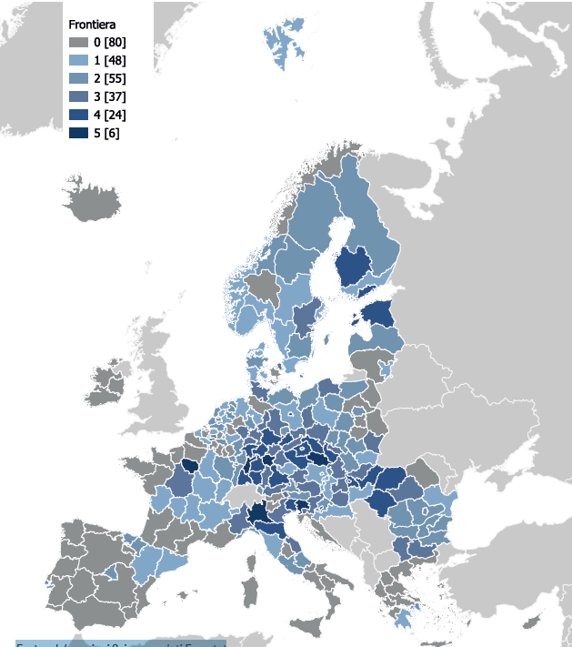

Fonte: elaborazioni Svimez su dati Eurostat

fig 2
Figura 2. Specializzazioni delle regioni europee (NUTS2) nei cinque ecosistemi industriali tradizionali
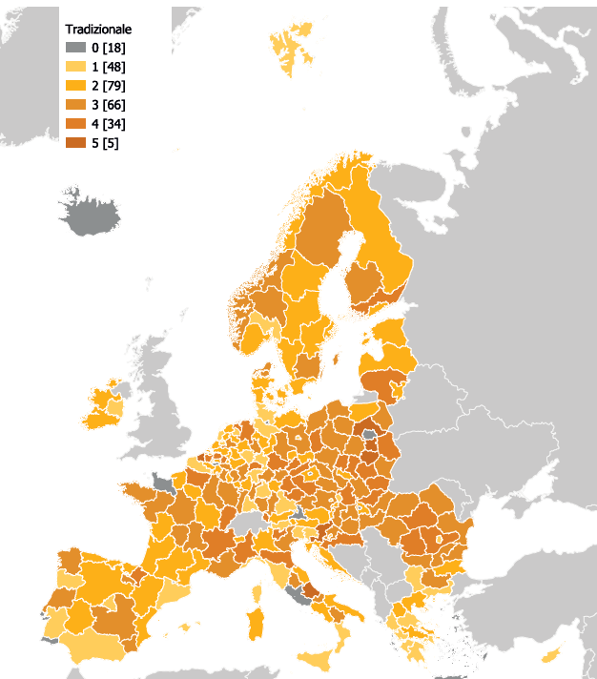

Fonte: elaborazioni Svimez su dati Eurostat

fig 3
Figura 3 . Specializzazioni delle regioni europee (NUTS2) nei quattro ecosistemi industriali del terziario
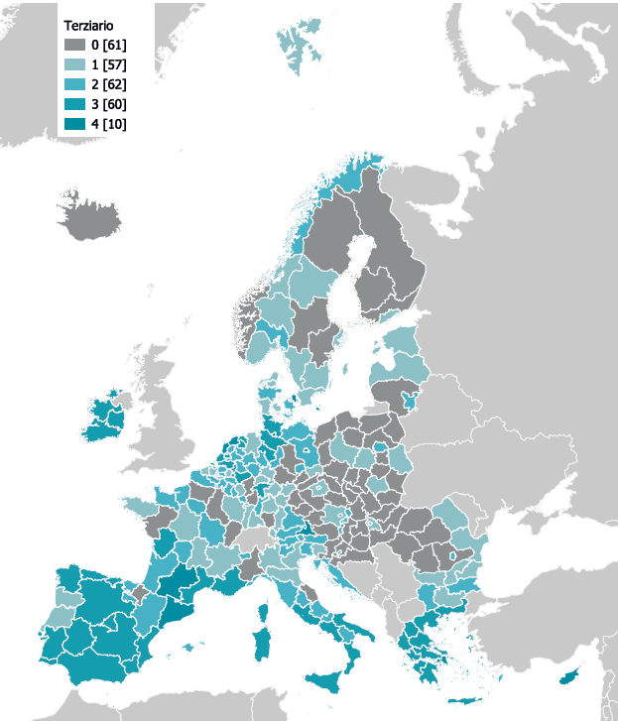

Fonte: elaborazioni Svimez su dati Eurostat

